工作表1
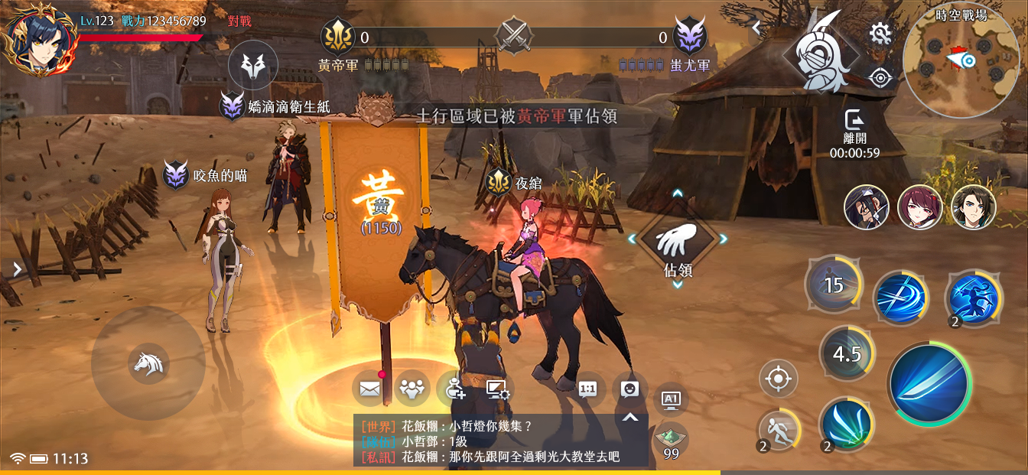
1
1
 | 1 | 此處的icon會和活動介面的icon共用
 |  | ↓活動介面：
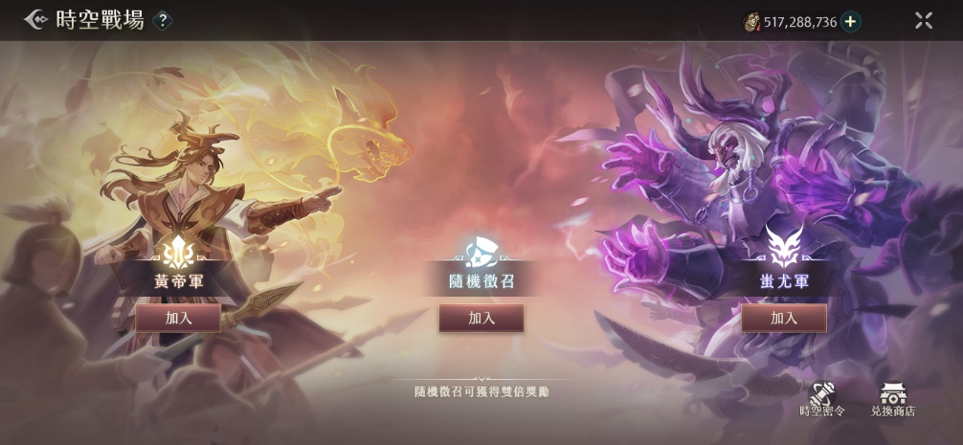

 |  | 而活動介面的icon需要適用於任何主題，即皇帝蚩尤用，曹操劉備也用，因此不能使用只和皇帝蚩尤相關的icon，麻煩重新設計
 |  | ↓上一次2.0時空戰場的反饋内容：

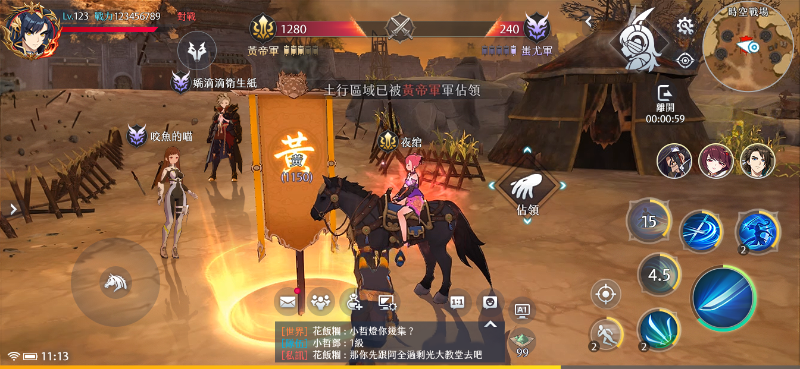
 | 1 | icon在根據上面需求替換過後，底圖麻煩與江湖匪患的共用
 |  | ↓江湖匪患，藍色有設計形狀底：
2
3
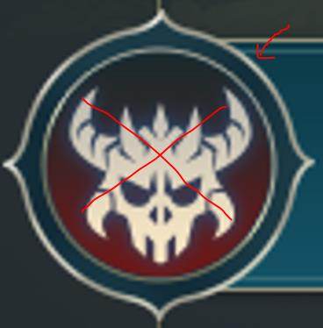
5
1

4

 | 2 | 進度條麻煩不要設計成斜的，以方便閲讀實際進度爲主

 | 3 | 麻煩替換成下圖的灰階版
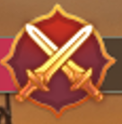

 | 4 | 名字左邊會顯示位階，上面會顯示陣營的第一個字，NPC單位會顯示怪物圖標，因此沒有空間顯示icon。目前只用紅色名字區分應該足夠明顯了，麻煩去掉陣營icon

怪物圖標
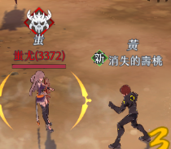
位階

 | 5 | 時空戰場的玩法會變化，例如目前是占領旗子，以後可能是搬石頭，但是積分條是共用的，所以顯示旗子不合適，麻煩去掉

以下是之前忘記反饋的部分，再麻煩美術提供2.0介面
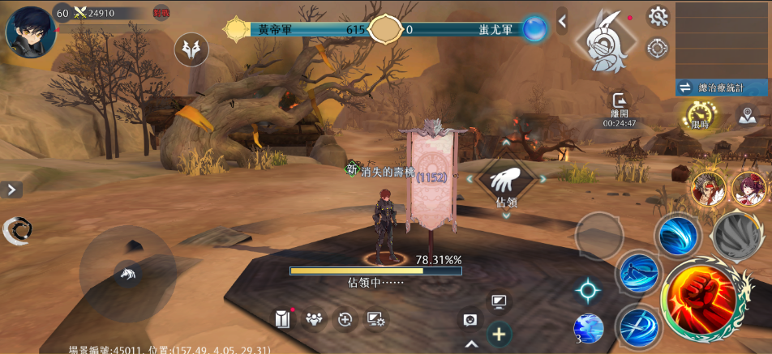

1
 | 1 | 進度條預計會和幫會宴會的2.0版本共用

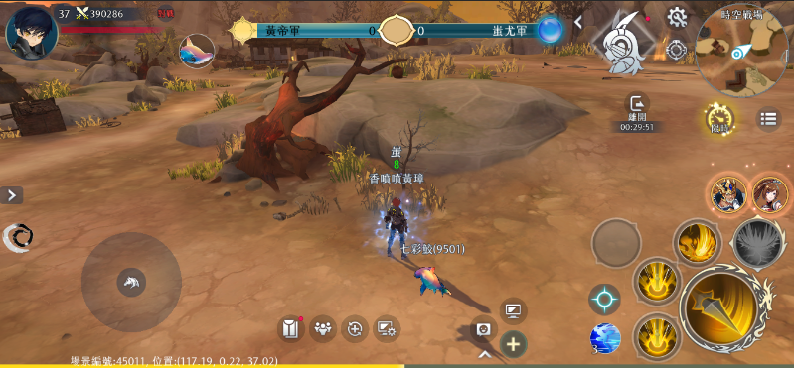

2
 | 2 | 地圖下方的按鈕點擊後會出現數據介面

3
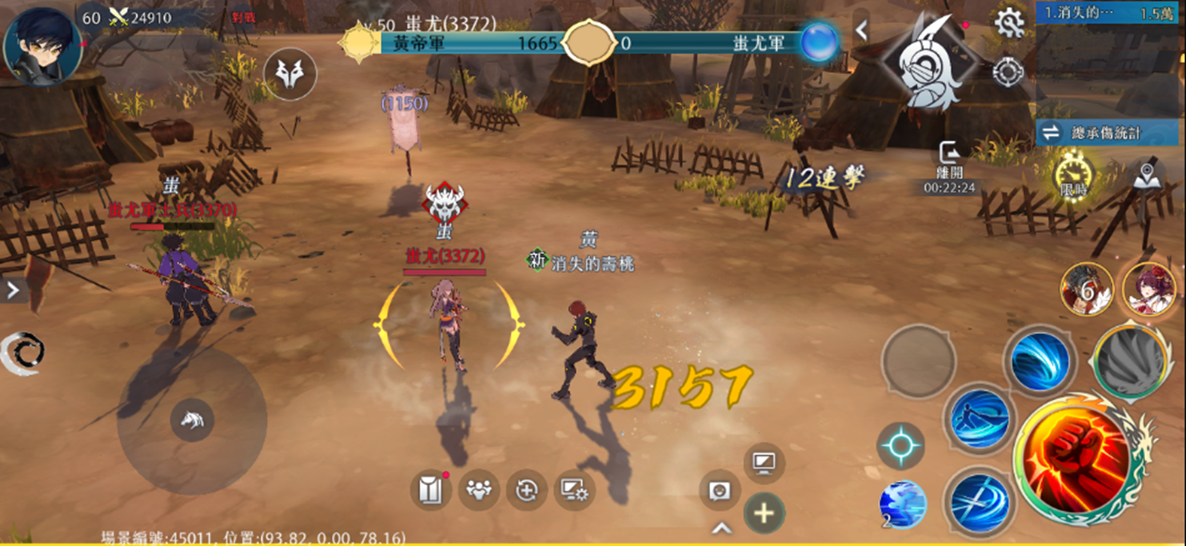
 | 3 | 數據介面和名戰之役的共用

